상품제안서
카카오프렌즈 자외선차단 3종 (세면타올+선크림+양치세트) | 상품코드: F27238

 |  |  |  |  |  |  | 02-412-0044 | www.easy1.co.kr
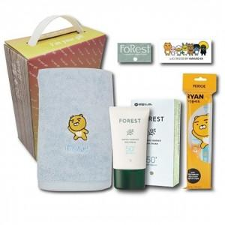

【상세/제작정보】 | 기본수량 미만 인쇄시 비용 추가. 스티커 제작및 부착 비용 별도 문의.

【인쇄/포장옵션】 | / 포장불가능

【공급단가】 | 수량 | 32~ | 96~ | 640~ | 1,000~ | 2,000~
*VAT별도 | 단가 | 16,440원 | 16,160원 | 15,750원 | 15,480원 | 15,070원

【상품 URL】 | http://www.easy1.co.kr/src/goods_detail.php?gdno=27238

